Bedienungsanleitung
Leitfaden für den ortsflexiblen Einsatz von kollaborativen Robotern, Zusatzdokument "Quick-Check MRK-Eignung"
Weitere Informationen und Zusatzddokumente unter
https://doi.org/10.24406/igcv-n-635224
Kontakt Fraunhofer IGCV: Christian Härdtlein, 0821 90678-318, christian.haerdtlein@igcv.fraunhofer.de
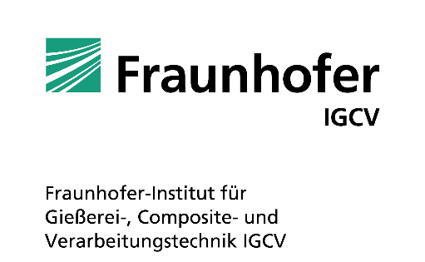
Beschreibung
Die Datei enthält themenzentrierte Arbeitsblätter, welche mit individuellen Angaben befüllt werden kann. Die hier dargestellten Angaben und Bemerkungen sollen eine spätere Prüfung z.B. für Dritte vereinfachen.
Unter Prozesse (hier: grün) können bis zu 20 themenrelevante Fragen hinterlegt werden. Diese werden mit einer Wichtung bewertet.
Jede Wichtung ist mit einer Farbformatierung vordefiniert. Wird in einer Zeile nur eine Wichtung ohne Wahl eingetragen, oder liegen mehr Wichtungen als Werte vor, färbt sich die Wichtung rot. So wird kenntlich, dass Angaben fehlen.
Weiter sind negative wie positive Merkmale zu beschreiben und ggf. unter
Erläuterungen näher auszuführen.
Mit dem Eintrag in der Spalte Wahl wird das Kriterium bewertet und es bildet sich ein Wert (Produkt aus Wichtung und Wahl).
Die Summe der Wichtungen bildet mit fünf multipliziert den max. erreichbaren Punktewert und damit die 100% Marke für die Auswertung. In Relation wird die Summe aller Werte in der Auswertung als Balken dargestellt.
Die Auswertung stellt einen Erreichungsgrad zur max. Punktzahl dar. Damit soll ein einfacher Überblick über die Vielzahl der Themengebiete und den darin erreichten Punkte für eine weitere Bewertung gegeben werden.
Eine hohe Punktzahl (Summe Wert) garantiert nicht eine Realisierbarkeit, wenn kritische Prozess- oder Sicherheitsaspekte nicht positiv eingeschätzt werden.
In jedem Fall erhebt diese Datei keinen Anspruch auf Vollständigkeit und Richtigkeit, sie soll dem Anwender lediglich einen Anhalt für die erreichten Punkte in einem Themengebiet vermitteln.
Bewertung (1-5), wobei 1 die negativste und 5 die positivste Bewertung darstellt, Eingaben oh. Wichtung werden nicht berücksichtigt.
Erläuterungen zu den Kriterien, um die Wahl für Dritte verständlich/ rückvollziehbar zu gestalten.
Zu prüfende Kriterien z.Zt. des MRK-Projektes.

Produkt aus
Wichtung und Wahl.

Bewertung einzelner Einflussgrößen (kann individuell angepasst werden).

Beschreibung positiver und negativer Merkmale. Die Bewertung erfolgt durch Zahlen, wobei 1 die schlechteste Bewertung und 5 die höchste Bewertung darstellt.

Summe der Wichtungen
Summe der Werte

Auswertung
Nr. | Elemente | Summe der Werte |  | max. erreichbarer Punktewert |  |  | %-Anteil
1 | Prozesse | 160 | von | 180 | entspricht | Prozesse | 89%
2 | Bauteil | 122 | von | 130 | entspricht | Bauteil | 94%
3 | Layout | 147 | von | 180 | entspricht | Layout | 82%
4 | Endeffektor | 120 | von | 175 | entspricht | Endeffektor | 69%
5 | Roboter | 118 | von | 145 | entspricht | Roboter | 81%
6 | Mitarbeitende | 93 | von | 125 | entspricht | Mitarbeiter | 74%
7 | Sicherheit | 100 | von | 125 | entspricht | Sicherheit | 80%

Erreichte Punktzahl von max. möglichen Punkten (=100%)
Prozesse | 0.88888888889
Bauteil | 0.93846153846
Layout | 0.81666666667
Endeffektor | 0.68571428571
Roboter | 0.81379310345
Mitarbeiter | 0.744
Sicherheit | 0.8

